表紙
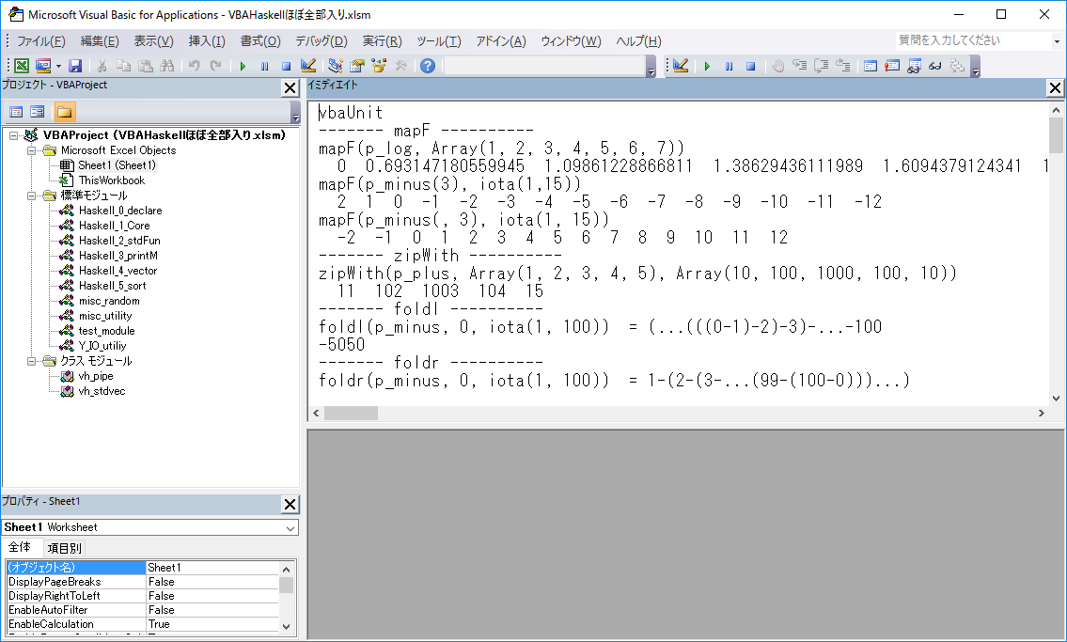
VBAHaskell 主要モジュール全部入りシート

 | Declare文の中で"mapM.dll" をAPIとして宣言している下記モジュールでは
 | 必要に応じてDLLのパスを記述する。
 | 例） "mapM.dll"→"C:\some_folder\mapM.dll" |  |  | おまけのクラスモジュール
 |  | ・Haskell_0_declare |  | ・vb_ODBC
 |  | ・vh_stdvec |  | （ODBC接続による配列データ生成）
 |  | ・misc_random

 | ソースコード一式
 |  | https://github.com/mYmd/VBA |  | https://github.com/mYmd/other
 |  | もしくは、 |  | もしくは、
 |  | http://home.b07.itscom.net/m-yamada/VBA/ |  | http://home.b07.itscom.net/m-yamada/misc/

 | DLLバイナリ （いずれかDL後mapM.dll にリネーム） |  |  | （いずれかDL後vbODBC.dll にリネーム）
 |  | Office 32bit用 | https://github.com/mYmd/VBA/blob/master/bin/mapM32.dll | http://home.b07.itscom.net/m-yamada/misc/vbODBC32.dll
 |  | Office 64bit用 | https://github.com/mYmd/VBA/blob/master/bin/mapM64.dll | http://home.b07.itscom.net/m-yamada/misc/vbODBC64.dll
 |  | もしくは、 |  | もしくは、
 |  | Office 32bit用 | http://home.b07.itscom.net/m-yamada/VBA/mapM32.dll | http://home.b07.itscom.net/m-yamada/misc/vbODBC32.dll
 |  | Office 64bit用 | http://home.b07.itscom.net/m-yamada/VBA/mapM64.dll | http://home.b07.itscom.net/m-yamada/misc/vbODBC64.dll

 | 関数リファレンス
 |  | http://home.b07.itscom.net/m-yamada/vh_Manual/VBAHaskell_reference.htm

 | ユニットテスト
 |  | VBAエディタ立ち上げ(ALT + F11)
 |  | イミディエイトウィンドウ立ち上げ(ctrl + G)
 |  | "vbaUnit" + ENTER

